InfoInicial
Tasa porcentual de IVA | 21%
Tasa porcentual de Impuesto a las Ganancias | 35%
Honorarios al Directorio | 0% | Variable sobre Utilidad economica antes de HD e IG

Tiempo de Amortización Activos Fijos: | Se considera una depreciación lineal y un valor residual nulo
edificios y obras complementarias | 30 | años
instalaciones industriales | 10 | años
máquinas, equipos y accesorios | 10 | años
rodados y equipos auxiliares | 5 | años
muebles y útiles | 5 | años
repuestos iniciales | 3 | años
Otros Activos y Cargos Diferidos | 5 | años |  |  | Imprevistos sin Especificar |  | 2.00%

Nombre del Producto | Harina de Soja

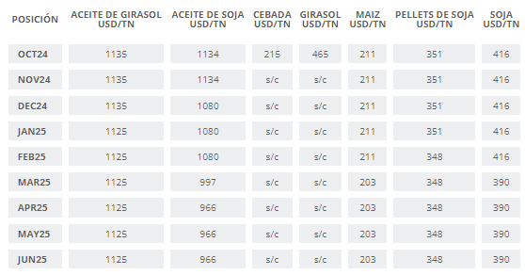
Ventas Anuales Promedio | 5000 | en Unidades | -> Toneladas
Precio Promedio | 450 | en $ |  |  |  | https://www.bolsadecereales.com/fob

Cantidad de personal total
en Producción | 8 | personas
en Comercialización | 1 | personas
en Administración | 3 | personas

Tamaño de la planta en metros cuadrados | 2500 | m2
Periodo de Instalación | 9 | en meses
Período de Puesta en Marcha | 3 | en meses

Tasa de Cambio | 1300 | $ por cada | 1 | U$S

Tasa de Credito Bancario | 50.00% | anual
Rubro a financiar | Activo Fijo
% sobre el total del Rubro | 30.00%

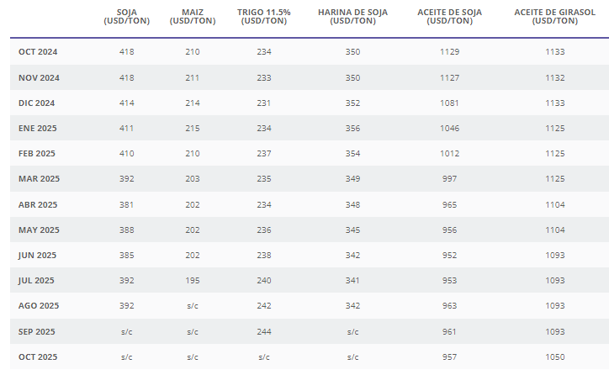
Dias de Financiación de Proveedores | 30
% sobre Compras | 50.00%
Tasa de financiación | 12.00% | anual

DE-Costos
COSTO TOTAL DE PRODUCCION
 | Gastos en el Area de Producción |  |  |  |  |  |  |  |  |  |  | CALCULOS AUXILIARES
Rubros | Año 1 | Año 2 | Año 3 | Año 4 | Año 5 | Año 6 | Año 7 | Año 8 | Año 9 | Año 10
Materia prima | $475,962,750.00 | $640,615,000.00 | $640,615,000.00 | $640,615,000.00 | $640,615,000.00 | $640,615,000.00 | $640,615,000.00 | $640,615,000.00 | $640,615,000.00 | $640,615,000.00 |  |  | https://www.boletinoficial.gob.ar/detalleAviso/primera/308813/20240607#:~:text=ART%C3%8DCULO%205.,asciende%20a%2095%2C624%20%24%2FkWh. | Tomando de referencia que el valor de KWH es de 95,624$/kwh
Mano de obra directa | $29,610,097.20 | $29,610,097.20 | $29,610,097.20 | $29,610,097.20 | $29,610,097.20 | $29,610,097.20 | $29,610,097.20 | $29,610,097.20 | $29,610,097.20 | $29,610,097.20 |  |  | Maquinaria | Cant | Consumo Unitario (KWh) | Hs Activas al Año | Consumo Anual (KW) | Costo KWH
Gastos de fabricación: |  |  |  |  |  |  |  |  |  |  |  |  | Separadora de Granos | 1 | 3.5 | 5440 | 19040 | 1820680.96
Amortizaciones | $160,570,262.09 | $160,570,262.09 | $160,570,262.09 | $160,570,262.09 | $160,570,262.09 | $160,570,262.09 | $160,570,262.09 | $160,570,262.09 | $160,570,262.09 | $160,570,262.09 |  |  | Descascadora | 1 | 15 | 5440 | 81600 | 7802918.40
Personal indirecto | $23,938,777.60 | $23,938,777.60 | $23,938,777.60 | $23,938,777.60 | $23,938,777.60 | $23,938,777.60 | $23,938,777.60 | $23,938,777.60 | $23,938,777.60 | $23,938,777.60 |  |  | Molino Grueso | 2 | 0.55 | 5440 | 5984 | 572214.02
Materiales | $38,029,975.24 | $40,499,758.99 | $40,499,758.99 | $40,499,758.99 | $40,499,758.99 | $40,499,758.99 | $40,499,758.99 | $40,499,758.99 | $40,499,758.99 | $40,499,758.99 |  |  | Extrusora | 2 | 92.5 | 5440 | 1006400 | 96235993.60
Energía eléctrica | $117,620,931.86 | $123,811,507.23 | $123,811,507.23 | $123,811,507.23 | $123,811,507.23 | $123,811,507.23 | $123,811,507.23 | $123,811,507.23 | $123,811,507.23 | $123,811,507.23 |  |  | Prensadora | 1 | 30 | 5440 | 163200 | 15605836.80
Combustibles | $- | $- | $- | $- | $- | $- | $- | $- | $- | $- |  |  | Molienda | 1 | 1.21 | 5440 | 6582.4 | 629435.42
Tasas e impuestos | $31,328,925.62 | $31,328,925.62 | $31,328,925.62 | $31,328,925.62 | $31,328,925.62 | $31,328,925.62 | $31,328,925.62 | $31,328,925.62 | $31,328,925.62 | $31,328,925.62 |  |  | Empaquetadora | 1 | 2.2 | 5440 | 11968 | 1144428.03
Seguros | $118,414,063.68 | $114,339,485.08 | $114,339,485.08 | $114,339,485.08 | $114,339,485.08 | $114,339,485.08 | $114,339,485.08 | $114,339,485.08 | $114,339,485.08 | $114,339,485.08 |  |  |  |  |  |  |  | 123811507.23
Imprevistos | $19,909,515.67 | $23,294,276.28 | $23,294,276.28 | $23,294,276.28 | $23,294,276.28 | $23,294,276.28 | $23,294,276.28 | $23,294,276.28 | $23,294,276.28 | $23,294,276.28
Gastos Total de Producción | $1,015,385,298.96 | $1,188,008,090.09 | $1,188,008,090.09 | $1,188,008,090.09 | $1,188,008,090.09 | $1,188,008,090.09 | $1,188,008,090.09 | $1,188,008,090.09 | $1,188,008,090.09 | $1,188,008,090.09
 |  |  |  |  |  |  |  |  |  |  |  |  | Equipo | Cantidad | Consumo Unitario (KWh) | Hs Activas al Año | Consumo Anual (KW) | Costo KWH
% Gasto Variable | 53.54% | 59.82% | 59.82% | 59.82% | 59.82% | 59.82% | 59.82% | 59.82% | 59.82% | 59.82% |  |  | Ventiladores | 4 | 0.06 | 1188 | 285.12 | $27,264.31
% Gasto Constante | 46.46% | 40.18% | 40.18% | 40.18% | 40.18% | 40.18% | 40.18% | 40.18% | 40.18% | 40.18% |  |  | Computadoras | 12 | 0.02 | 5440 | 1305.6 | $124,846.69
 |  |  |  |  |  |  |  |  |  |  |  |  | Aire Acondicionado | 3 | 1.013 | 4200 | 12763.8 | $1,220,525.61
 | Gastos a activar |  |  |  |  |  |  |  |  |  |  |  | Impresora | 1 | 0.6 | 1560 | 936 | $89,504.06
 | Mercadería en Curso y Semielaborada |  |  |  |  |  |  |  |  |  | Puesta en marcha |  | Microondas | 1 | 0.64 | 600 | 384 | $36,719.62
Rubros | Año 1 | Año 2 | Año 3 | Año 4 | Año 5 | Año 6 | Año 7 | Año 8 | Año 9 | Año 10 | Año 1 |  | Luminarias | 20 | 0.1 | 5440 | 10880 | $1,040,389.12
Materia prima | $26,617,166.88 | $28,659,984.60 | $28,659,984.60 | $28,659,984.60 | $28,659,984.60 | $28,659,984.60 | $28,659,984.60 | $28,659,984.60 | $28,659,984.60 | $28,659,984.60 | $6,943,608.75 |  | Lavavajilla | 1 | 0.0285 | 8640 | 246.24 | $23,546.45
Mano de obra directa | $1,655,879.37 | $1,324,703.50 | $1,324,703.50 | $1,324,703.50 | $1,324,703.50 | $1,324,703.50 | $1,324,703.50 | $1,324,703.50 | $1,324,703.50 | $1,324,703.50 | $431,968.53 |  | Heladera | 1 | 0.09 | 8640 | 777.6 | $74,357.22
Gastos de fabricación: |  |  |  |  |  |  |  |  |  |  | $- |  | Cafetera | 1 | 0.9 | 1440 | 1296 | $123,928.70
Amortizaciones | $8,979,537.71 | $7,183,630.17 | $7,183,630.17 | $7,183,630.17 | $7,183,630.17 | $7,183,630.17 | $7,183,630.17 | $7,183,630.17 | $7,183,630.17 | $7,183,630.17 | $- |  | Horno Eléctrico | 1 | 0.75 | 1080 | 810 | $77,455.44
Personal indirecto | $1,338,723.33 | $1,070,978.66 | $1,070,978.66 | $1,070,978.66 | $1,070,978.66 | $1,070,978.66 | $1,070,978.66 | $1,070,978.66 | $1,070,978.66 | $1,070,978.66 | $- |  | Proyector | 2 | 0.568 | 420 | 477.12 | $45,624.12
Materiales | $2,126,742.48 | $1,811,887.75 | $1,811,887.75 | $1,811,887.75 | $1,811,887.75 | $1,811,887.75 | $1,811,887.75 | $1,811,887.75 | $1,811,887.75 | $1,811,887.75 | $554,802.38 |  |  |  |  |  |  | $2,884,161.36
Energía eléctrica | $6,577,691.16 | $5,539,108.34 | $5,539,108.34 | $5,539,108.34 | $5,539,108.34 | $5,539,108.34 | $5,539,108.34 | $5,539,108.34 | $5,539,108.34 | $5,539,108.34 | $1,715,919.43
Combustibles | $- | $- |  |  |  |  |  |  |  |  | $-
Tasas e impuestos | $1,752,001.06 | $1,401,600.85 | $1,401,600.85 | $1,401,600.85 | $1,401,600.85 | $1,401,600.85 | $1,401,600.85 | $1,401,600.85 | $1,401,600.85 | $1,401,600.85 | $- |  | https://www.argentina.gob.ar/transporte/cnrt/transparencia/escalas-salariales | https://www.ignacioonline.com.ar/categorias-empleados-de-comercio-de-comercio-cct-130-75/ | Escalas Salariales
Seguros | $6,622,045.30 | $5,115,346.79 | $5,115,346.79 | $5,115,346.79 | $5,115,346.79 | $5,115,346.79 | $5,115,346.79 | $5,115,346.79 | $5,115,346.79 | $5,115,346.79 | $- |  | Puesto | Salario Bruto x Mes | Salario Bruto x Año | Cantidad | Sub total | Cargas Sociales | Aguinaldo Anual | Total
Imprevistos | $1,113,395.75 | $1,042,144.81 | $1,042,144.81 | $1,042,144.81 | $1,042,144.81 | $1,042,144.81 | $1,042,144.81 | $1,042,144.81 | $1,042,144.81 | $1,042,144.81 | $290,451.06 |  | Jefe de calidad | $1,185,088.00 | $14,221,056.00 | 1 | $14,221,056.00 | $8,532,633.60 | $1,185,088.00 | $23,938,777.60
Total gastos a activar | $56,783,183.02 | $53,149,385.47 | $53,149,385.47 | $53,149,385.47 | $53,149,385.47 | $53,149,385.47 | $53,149,385.47 | $53,149,385.47 | $53,149,385.47 | $53,149,385.47 | $9,936,750.16 |  | Operario | $284,166.00 | $3,409,992.00 | 8 | $27,279,936.00 | $2,045,995.20 | $284,166.00 | $29,610,097.20
 |  |  |  |  |  |  |  |  |  |  | $9,152,278.71 |  | Gerente de administracion | $1,452,453.00 | $17,429,436.00 | 1 | $17,429,436.00 | $10,457,661.60 | $1,452,453.00 | $29,339,550.60
 | Costo en el Area de Producción |  |  |  |  |  |  |  |  |  |  |  | Encargado administrativo | $855,278.00 | $10,263,336.00 | 1 | $10,263,336.00 | $6,158,001.60 | $855,278.00 | $17,276,615.60
 | Año 1 | Año 2 | Año 3 | Año 4 | Año 5 | Año 6 | Año 7 | Año 8 | Año 9 | Año 10 |  |  | Encargado RRHH | $744,500.00 | $8,934,000.00 | 1 | $8,934,000.00 | $5,360,400.00 | $744,500.00 | $15,038,900.00
Gastos Total de Producción | $1,015,385,298.96 | $1,188,008,090.09 | $1,188,008,090.09 | $1,188,008,090.09 | $1,188,008,090.09 | $1,188,008,090.09 | $1,188,008,090.09 | $1,188,008,090.09 | $1,188,008,090.09 | $1,188,008,090.09 |  |  | Encargado de ventas | $855,278.00 | $10,263,336.00 | 1 | $10,263,336.00 | $6,158,001.60 | $855,278.00 | $17,276,615.60
Menos:
Gasto de puesta en marcha (-) | $9,936,750.16 | $- |  | $- | $- | $- | $- | $- | $- | $-
Mercadería al principio (+) | $56,783,183.02 | $53,149,385.47 | $53,149,385.47 | $53,149,385.47 | $53,149,385.47 | $53,149,385.47 | $53,149,385.47 | $53,149,385.47 | $53,149,385.47 | $53,149,385.47
Mercadería al final (-) | $- | $56,783,183.02 | $53,149,385.47 | $53,149,385.47 | $53,149,385.47 | $53,149,385.47 | $53,149,385.47 | $53,149,385.47 | $53,149,385.47 | $53,149,385.47
Variación Mercadería en proceso | $56,783,183.02 | $(3,633,797.56) | $- | $- | $- | $- | $- | $- | $- | $-
Costo de producción anual | $948,665,365.77 | $1,191,641,887.65 | $1,188,008,090.09 | $1,188,008,090.09 | $1,188,008,090.09 | $1,188,008,090.09 | $1,188,008,090.09 | $1,188,008,090.09 | $1,188,008,090.09 | $1,188,008,090.09
Costo de prod. Unitario Promedio ($/Tn) | $237,166.34 | $238,328.38 | $237,601.62 | $237,601.62 | $237,601.62 | $237,601.62 | $237,601.62 | $237,601.62 | $237,601.62 | $237,601.62

% Costo Variable | 77.80% | 75.13% | 75.36% | 75.36% | 75.36% | 75.36% | 75.36% | 75.36% | 75.36% | 75.36%
% Costo Constante | 30.28% | 24.57% | 24.64% | 24.64% | 24.64% | 24.64% | 24.64% | 24.64% | 24.64% | 24.64%

 | Gastos en el Area de Administración
Rubros | Año 1 | Año 2 | Año 3 | Año 4 | Año 5 | Año 6 | Año 7 | Año 8 | Año 9 | Año 10
Personal | $61,655,066.20 | $61,655,066.20 | $61,655,066.20 | $61,655,066.20 | $61,655,066.20 | $61,655,066.20 | $61,655,066.20 | $61,655,066.20 | $61,655,066.20 | $61,655,066.20
Amortizaciones de A. Fijo | $8,920,570.12 | $8,920,570.12 | $8,920,570.12 | $8,920,570.12 | $8,920,570.12 | $8,920,570.12 | $8,920,570.12 | $8,920,570.12 | $8,920,570.12 | $8,920,570.12
Materiales | $27,843,203.68 | $27,843,203.68 | $27,843,203.68 | $27,843,203.68 | $27,843,203.68 | $27,843,203.68 | $27,843,203.68 | $27,843,203.68 | $27,843,203.68 | $27,843,203.68
Electricidad | $1,442,080.68 | $1,442,080.68 | $1,442,080.68 | $1,442,080.68 | $1,442,080.68 | $1,442,080.68 | $1,442,080.68 | $1,442,080.68 | $1,442,080.68 | $1,442,080.68
Combustible | $- | $- | $- | $- | $- | $- | $- | $- | $- | $-
Varios | $- | $- | $- | $- | $- | $- | $- | $- | $- | $-
Tasas e impuestos | $1,740,495.87 | $1,740,495.87 | $1,740,495.87 | $1,740,495.87 | $1,740,495.87 | $1,740,495.87 | $1,740,495.87 | $1,740,495.87 | $1,740,495.87 | $1,740,495.87
Seguros | $- | $- | $- | $- | $- | $- | $- | $- | $- | $-
Total acumulado: | $101,601,416.54 | $101,601,416.54 | $101,601,416.54 | $101,601,416.54 | $101,601,416.54 | $101,601,416.54 | $101,601,416.54 | $101,601,416.54 | $101,601,416.54 | $101,601,416.54
Imprevistos aprox. 2%: | $2,032,028.33 | $2,032,028.33 | $2,032,028.33 | $2,032,028.33 | $2,032,028.33 | $2,032,028.33 | $2,032,028.33 | $2,032,028.33 | $2,032,028.33 | $2,032,028.33

Costo total de Admistración | $103,633,444.87 | $103,633,444.87 | $103,633,444.87 | $103,633,444.87 | $103,633,444.87 | $103,633,444.87 | $103,633,444.87 | $103,633,444.87 | $103,633,444.87 | $103,633,444.87

% Costo Variable | 86.36% | 86.36% | 86.36% | 86.36% | 86.36% | 86.36% | 86.36% | 86.36% | 86.36% | 86.36%
% Costo Constante | 13.64% | 13.64% | 13.64% | 13.64% | 13.64% | 13.64% | 13.64% | 13.64% | 13.64% | 13.64%

 | Gastos en el Area de Comercialización
Rubros | Año 1 | Año 2 | Año 3 | Año 4 | Año 5 | Año 6 | Año 7 | Año 8 | Año 9 | Año 10
Personal | $17,276,615.60 | $17,276,615.60 | $17,276,615.60 | $17,276,615.60 | $17,276,615.60 | $17,276,615.60 | $17,276,615.60 | $17,276,615.60 | $17,276,615.60 | $17,276,615.60
Amortizaciones de A. Fijo | $8,920,570.12 | $8,920,570.12 | $8,920,570.12 | $8,920,570.12 | $8,920,570.12 | $8,920,570.12 | $8,920,570.12 | $8,920,570.12 | $8,920,570.12 | $8,920,570.12
Materiales | $27,843,203.68 | $27,843,203.68 | $27,843,203.68 | $27,843,203.68 | $27,843,203.68 | $27,843,203.68 | $27,843,203.68 | $27,843,203.68 | $27,843,203.68 | $27,843,203.68
Energía Eléctrica | $1,442,080.68 | $1,442,080.68 | $1,442,080.68 | $1,442,080.68 | $1,442,080.68 | $1,442,080.68 | $1,442,080.68 | $1,442,080.68 | $1,442,080.68 | $1,442,080.68
Combustible | $- | $- | $- | $- | $- | $- | $- | $- | $- | $-
Varios | $- | $- | $- | $- | $- | $- | $- | $- | $- | $-
Tasas e impuestos | $1,740,495.87 | $1,740,495.87 | $1,740,495.87 | $1,740,495.87 | $1,740,495.87 | $1,740,495.87 | $1,740,495.87 | $1,740,495.87 | $1,740,495.87 | $1,740,495.87
Seguros | $- | $- | $- | $- | $- | $- | $- | $- | $- | $-
Total acumulado: | $57,222,965.94 | $57,222,965.94 | $57,222,965.94 | $57,222,965.94 | $57,222,965.94 | $57,222,965.94 | $57,222,965.94 | $57,222,965.94 | $57,222,965.94 | $57,222,965.94
Imprevistos aprox. 2%: | $1,144,459.32 | $1,144,459.32 | $1,144,459.32 | $1,144,459.32 | $1,144,459.32 | $1,144,459.32 | $1,144,459.32 | $1,144,459.32 | $1,144,459.32 | $1,144,459.32

Costo total de Comercialización | $58,367,425.26 | $58,367,425.26 | $58,367,425.26 | $58,367,425.26 | $58,367,425.26 | $58,367,425.26 | $58,367,425.26 | $58,367,425.26 | $58,367,425.26 | $58,367,425.26

% Costo Variable | 77.30% | 77.30% | 77.30% | 77.30% | 77.30% | 77.30% | 77.30% | 77.30% | 77.30% | 77.30%
% Costo Constante | 22.70% | 22.70% | 22.70% | 22.70% | 22.70% | 22.70% | 22.70% | 22.70% | 22.70% | 22.70%

COSTO TOTAL Y RESULTADO A NIVEL ECONOMICO
 | Año 1 | Año 2 | Año 3 | Año 4 | Año 5 | Año 6 | Año 7 | Año 8 | Año 9 | Año 10
Venta anual, en toneladas Producto 1 | 3,375 | 5,000 | 5,000 | 5,000 | 5,000 | 5,000 | 5,000 | 5,000 | 5,000 | 5,000
Precio de venta Producto 1 | $585,000.00 | $585,000.00 | $585,000.00 | $585,000.00 | $585,000.00 | $585,000.00 | $585,000.00 | $585,000.00 | $585,000.00 | $585,000.00

VENTAS ANUALES | $1,974,375,000.00 | $2,925,000,000.00 | $2,925,000,000.00 | $2,925,000,000.00 | $2,925,000,000.00 | $2,925,000,000.00 | $2,925,000,000.00 | $2,925,000,000.00 | $2,925,000,000.00 | $2,925,000,000.00

Consumo de materia prima | $475,962,750.00 | $640,615,000.00 | $640,615,000.00 | $640,615,000.00 | $640,615,000.00 | $640,615,000.00 | $640,615,000.00 | $640,615,000.00 | $640,615,000.00 | $640,615,000.00
Mano de obra directa | $29,610,097.20 | $29,610,097.20 | $29,610,097.20 | $29,610,097.20 | $29,610,097.20 | $29,610,097.20 | $29,610,097.20 | $29,610,097.20 | $29,610,097.20 | $29,610,097.20
Gastos de fabricación | $509,812,451.76 | $517,782,992.89 | $517,782,992.89 | $517,782,992.89 | $517,782,992.89 | $517,782,992.89 | $517,782,992.89 | $517,782,992.89 | $517,782,992.89 | $517,782,992.89

Gastos de Producción | $1,015,385,298.96 | $1,188,008,090.09 | $1,188,008,090.09 | $1,188,008,090.09 | $1,188,008,090.09 | $1,188,008,090.09 | $1,188,008,090.09 | $1,188,008,090.09 | $1,188,008,090.09 | $1,188,008,090.09

Menos:
Puesta en marcha | $9,936,750.16 | $- | $- | $- | $- | $- | $- | $- | $- | $-
Variación Mercadería en proceso | $56,783,183.02 | $(3,633,797.56) | $- | $- | $- | $- | $- | $- | $- | $-

COSTO DE PRODUCCION ANUAL | $948,665,365.77 | $1,191,641,887.65 | $1,188,008,090.09 | $1,188,008,090.09 | $1,188,008,090.09 | $1,188,008,090.09 | $1,188,008,090.09 | $1,188,008,090.09 | $1,188,008,090.09 | $1,188,008,090.09
Producción anual en Unidades (Tn) | 4,000 | 5,000 | 5,000 | 5,000 | 5,000 | 5,000 | 5,000 | 5,000 | 5,000 | 5,000
Costo de producción unitario Promedio | $237,166.34 | $238,328.38 | $237,601.62 | $237,601.62 | $237,601.62 | $237,601.62 | $237,601.62 | $237,601.62 | $237,601.62 | $237,601.62

Menos:
Variación de Stock de Elaborado | $148,228,963.40 | $726,272.55 | $(454,224.69) | $- | $- | $- | $- | $- | $- | $-

COSTO DE PRODUCCION DE LO VENDIDO | $800,436,402.37 | $1,190,915,615.09 | $1,188,462,314.78 | $1,188,008,090.09 | $1,188,008,090.09 | $1,188,008,090.09 | $1,188,008,090.09 | $1,188,008,090.09 | $1,188,008,090.09 | $1,188,008,090.09

GASTO DE ADMINISTRACION | $103,633,444.87 | $103,633,444.87 | $103,633,444.87 | $103,633,444.87 | $103,633,444.87 | $103,633,444.87 | $103,633,444.87 | $103,633,444.87 | $103,633,444.87 | $103,633,444.87
GASTO DE COMERCIALIZACION | $58,367,425.26 | $58,367,425.26 | $58,367,425.26 | $58,367,425.26 | $58,367,425.26 | $58,367,425.26 | $58,367,425.26 | $58,367,425.26 | $58,367,425.26 | $58,367,425.26

COSTO ANUAL DE LO VENDIDO | $962,437,272.50 | $1,352,916,485.22 | $1,350,463,184.91 | $1,350,008,960.22 | $1,350,008,960.22 | $1,350,008,960.22 | $1,350,008,960.22 | $1,350,008,960.22 | $1,350,008,960.22 | $1,350,008,960.22

Costo total unitario promedio | $240,609.32 | $270,583.30 | $270,092.64 | $270,001.79 | $270,001.79 | $270,001.79 | $270,001.79 | $270,001.79 | $270,001.79 | $270,001.79

UTILIDAD ECONOMICA (a/H. D. e Impuesto) | $1,011,937,727.50 | $1,572,083,514.78 | $1,574,536,815.09 | $1,574,991,039.78 | $1,574,991,039.78 | $1,574,991,039.78 | $1,574,991,039.78 | $1,574,991,039.78 | $1,574,991,039.78 | $1,574,991,039.78
Honorarios al Directorio | $- | $- | $- | $- | $- | $- | $- | $- | $- | $-
Impuesto a la ganancia | $354,178,204.62 | $550,229,230.17 | $551,087,885.28 | $551,246,863.92 | $551,246,863.92 | $551,246,863.92 | $551,246,863.92 | $551,246,863.92 | $551,246,863.92 | $551,246,863.92

UTILIDAD ECONOMICA (d/H.D. e Impuesto) | $657,759,522.87 | $1,021,854,284.60 | $1,023,448,929.81 | $1,023,744,175.86 | $1,023,744,175.86 | $1,023,744,175.86 | $1,023,744,175.86 | $1,023,744,175.86 | $1,023,744,175.86 | $1,023,744,175.86
% sobre VENTAS | 33% | 35% | 35% | 35% | 35% | 35% | 35% | 35% | 35% | 35.00%

FONDOS AUTOGENERADOS
Utilidad Económica (d/H.D. e Impuesto) | $657,759,522.87 | $1,021,854,284.60 | $1,023,448,929.81 | $1,023,744,175.86 | $1,023,744,175.86 | $1,023,744,175.86 | $1,023,744,175.86 | $1,023,744,175.86 | $1,023,744,175.86 | $1,023,744,175.86
Amortización anual | $178,411,402.33 | $178,411,402.33 | $178,411,402.33 | $178,411,402.33 | $178,411,402.33 | $8,581,250.00 | $8,581,250.00 | $8,581,250.00 | $8,581,250.00 | $8,581,250.00
Total | $479,348,120.55 | $843,442,882.28 | $845,037,527.48 | $845,332,773.53 | $845,332,773.53 | $1,015,162,925.86 | $1,015,162,925.86 | $1,015,162,925.86 | $1,015,162,925.86 | $1,015,162,925.86

Costo Variable Sector de Producción | $543,602,822.44 | $710,724,856.19 | $710,724,856.19 | $710,724,856.19 | $710,724,856.19 | $710,724,856.19 | $710,724,856.19 | $710,724,856.19 | $710,724,856.19 | $710,724,856.19
Costo Constante Sector de Producción | $471,782,476.52 | $477,283,233.90 | $477,283,233.90 | $477,283,233.90 | $477,283,233.90 | $477,283,233.90 | $477,283,233.90 | $477,283,233.90 | $477,283,233.90 | $477,283,233.90
Costo Variable Sector de Administración | $89,498,269.88 | $89,498,269.88 | $89,498,269.88 | $89,498,269.88 | $89,498,269.88 | $89,498,269.88 | $89,498,269.88 | $89,498,269.88 | $89,498,269.88 | $89,498,269.88
Costo Constante Sector de Administración | $14,135,175.00 | $14,135,175.00 | $14,135,175.00 | $14,135,175.00 | $14,135,175.00 | $14,135,175.00 | $14,135,175.00 | $14,135,175.00 | $14,135,175.00 | $14,135,175.00
Costo Variable Sector de Comercialización | $45,119,819.28 | $45,119,819.28 | $45,119,819.28 | $45,119,819.28 | $45,119,819.28 | $45,119,819.28 | $45,119,819.28 | $45,119,819.28 | $45,119,819.28 | $45,119,819.28
Costo Constante Sector de Comercialización | $13,247,605.98 | $13,247,605.98 | $13,247,605.98 | $13,247,605.98 | $13,247,605.98 | $13,247,605.98 | $13,247,605.98 | $13,247,605.98 | $13,247,605.98 | $13,247,605.98
UTILIDAD MARGINAL | $1,296,154,088.41 | $2,079,657,054.66 | $2,079,657,054.66 | $2,079,657,054.66 | $2,079,657,054.66 | $2,079,657,054.66 | $2,079,657,054.66 | $2,079,657,054.66 | $2,079,657,054.66 | $2,079,657,054.66
PUNTO DE EQUILIBRIO | 38.51% | 24.27% | 24.27% | 24.27% | 24.27% | 24.27% | 24.27% | 24.27% | 24.27% | 24.27%
HACER DIAGRAMA DE PUNTO DE EQUILIBRIO PARA EL AÑO 1 Y PARA EL AÑO 10

Año 1
Volumen de ventas año 1 (Tn) | 3,375 | 1,299.75
Precio de venta unitario | $585,000.00
Costos fijos | $499,165,257.50
Costo variable unitario | $200,954.34
Punto de Equilibrio | 38.51%

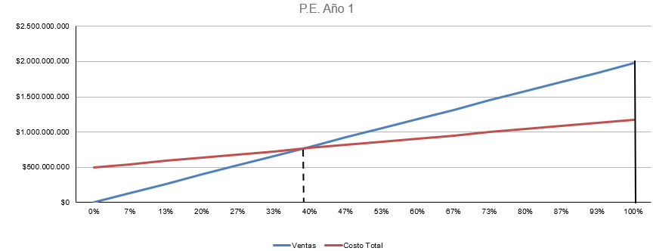
P.E. Año 1
 | Año 1
 | Q | % C.I. | Ventas | Costo Total
0 | 0 | 0.00% | $0.00 | $499,165,257.50
1 | 225 | 6.67% | $131,625,000.00 | $544,379,984.94
2 | 450 | 13.33% | $263,250,000.00 | $589,594,712.38
3 | 675 | 20.00% | $394,875,000.00 | $634,809,439.82
4 | 900 | 26.67% | $526,500,000.00 | $680,024,167.26
5 | 1125 | 33.33% | $658,125,000.00 | $725,238,894.70
6 | 1350 | 40.00% | $789,750,000.00 | $770,453,622.14
7 | 1575 | 46.67% | $921,375,000.00 | $815,668,349.58
8 | 1800 | 53.33% | $1,053,000,000.00 | $860,883,077.02
9 | 2025 | 60.00% | $1,184,625,000.00 | $906,097,804.46
10 | 2250 | 66.67% | $1,316,250,000.00 | $951,312,531.90
11 | 2475 | 73.33% | $1,447,875,000.00 | $996,527,259.33
12 | 2700 | 80.00% | $1,579,500,000.00 | $1,041,741,986.77
13 | 2925 | 86.67% | $1,711,125,000.00 | $1,086,956,714.21
14 | 3150 | 93.33% | $1,842,750,000.00 | $1,132,171,441.65
15 | 3375 | 100.00% | $1,974,375,000.00 | $1,177,386,169.09
225

Año 10
Volumen de ventas año 10 (Tn) | 5,000 | 1,213.34
Precio de venta unitario | $585,000.00
Costos fijos | $504,666,014.88
Costo variable unitario | $169,068.59
Punto de Equilibrio | 24.27%

P.E. Año 10
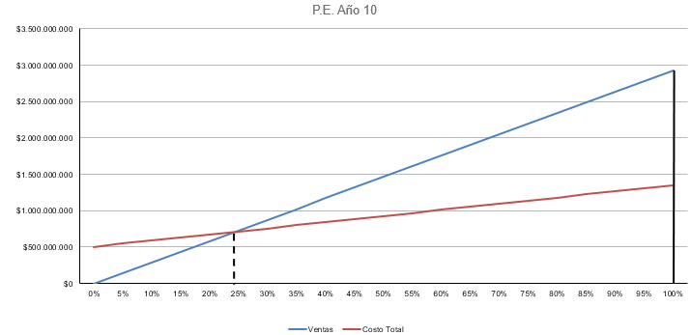
 | Año 10
 | Q | % C.I. | Ventas | Costo Total
 | 0 | 0.00% | $0.00 | $504,666,014.88
 | 250 | 5.00% | $146,250,000.00 | $546,933,162.14
 | 500 | 10.00% | $292,500,000.00 | $589,200,309.41
 | 750 | 15.00% | $438,750,000.00 | $631,467,456.68
 | 1000 | 20.00% | $585,000,000.00 | $673,734,603.95
 | 1250 | 25.00% | $731,250,000.00 | $716,001,751.21
 | 1500 | 30.00% | $877,500,000.00 | $758,268,898.48
 | 1750 | 35.00% | $1,023,750,000.00 | $800,536,045.75
 | 2000 | 40.00% | $1,170,000,000.00 | $842,803,193.01
 | 2250 | 45.00% | $1,316,250,000.00 | $885,070,340.28
 | 2500 | 50.00% | $1,462,500,000.00 | $927,337,487.55
 | 2750 | 55.00% | $1,608,750,000.00 | $969,604,634.82
 | 3000 | 60.00% | $1,755,000,000.00 | $1,011,871,782.08
 | 3250 | 65.00% | $1,901,250,000.00 | $1,054,138,929.35
 | 3500 | 70.00% | $2,047,500,000.00 | $1,096,406,076.62
 | 3750 | 75.00% | $2,193,750,000.00 | $1,138,673,223.88
 | 4000 | 80.00% | $2,340,000,000.00 | $1,180,940,371.15
 | 4250 | 85.00% | $2,486,250,000.00 | $1,223,207,518.42
 | 4500 | 90.00% | $2,632,500,000.00 | $1,265,474,665.69
 | 4750 | 95.00% | $2,778,750,000.00 | $1,307,741,812.95
 | 5000 | 100.00% | $2,925,000,000.00 | $1,350,008,960.22

DF-2 Estructura
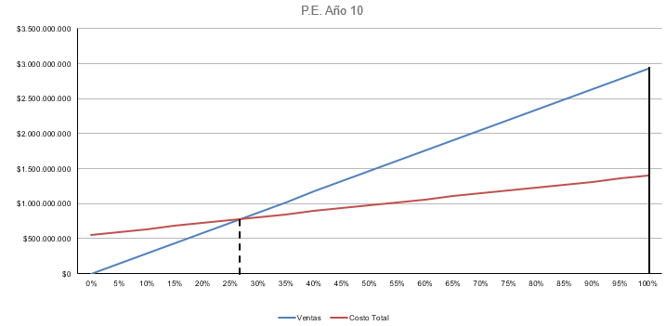
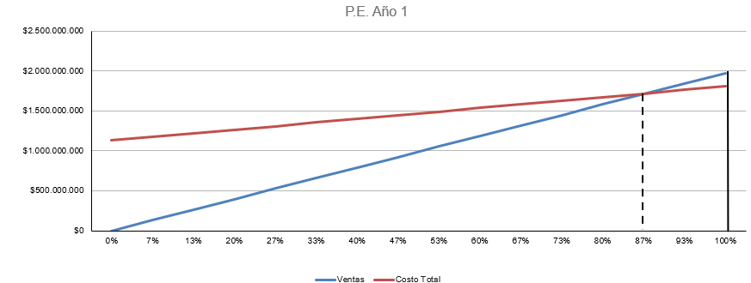
SEGUNDA ESTRUCTURA FINANCIERA
Rubros | Año 0 | Año 1 | Totales
a) Inversión y calendario de activo fijo: incrementos

Bienes de uso | $2,840,006,774.87 | $- | $2,840,006,774.87
Cargos diferidos: | $574,627,462.70 | $9,335,324.28 | $583,962,786.97
Totales de activo fijo, sin IVA | $3,414,634,237.57 | $9,335,324.28 | $3,423,969,561.85
IVA | $717,073,189.89 | $1,960,418.10 | $719,033,607.99
Totales de activo fijo, con IVA | $4,131,707,427.46 | $11,295,742.38 | $4,143,003,169.83
b) Inversión y calendario de activo de trabajo: incrementos
Disponibilidad mínima | $39,487,500.00 | $58,500,000.00 | $97,987,500.00
Crédito por ventas (valor contable) | $- | $162,277,397.26 | $162,277,397.26
Bienes de cambio (valor contable) | $197,735,524.11 | $696,359,511.90 | $894,095,036.01
Totales activo de trabajo, sin IVA | $237,223,024.11 | $917,136,909.16 | $1,154,359,933.27
Menos:
Amortizaciones en inventarios | $- | $32,665,588.39 | $32,665,588.39
Amortizaciones en crédito | $- | $13,310.12 | $13,310.12
Utilidades en crédito | $- | $54,062,426.54 | $54,062,426.54
Inversión activo de trabajo, s/IVA | $237,223,024.11 | $830,395,584.11 | $1,067,618,608.22
IVA | $49,816,835.06 | $174,383,072.66 | $224,199,907.73
Totales activo de trabajo (v. contable), c/IVA | $287,039,859.17 | $1,091,519,981.83 | $1,378,559,840.99
Inversión activo de trabajo, con IVA | $287,039,859.17 | $1,004,778,656.77 | $1,291,818,515.94
c) Inversión y calendario totales: incrementos
Activo fijo, con IVA | $4,131,707,427.46 | $11,295,742.38 | $4,143,003,169.83
Inversión activo de trabajo, c/IVA | $287,039,859.17 | $1,004,778,656.77 | $1,291,818,515.94
Inversiones Totales, con IVA | $4,418,747,286.62 | $1,016,074,399.15 | $5,434,821,685.78
d) Financiación global (segunda y definitiva): |  |  |  | Porcentaje
Crédito renovable | $- | $415,197,792.06 | $415,197,792.06 | 7.64%
Crédito no renovable | $860,654,267.75 | $- | $860,654,267.75 | 15.84%
Capital propio | $3,558,093,018.88 | $600,876,607.10 | $4,158,969,625.98 | 76.52%
Totales | $4,418,747,286.62 | $1,016,074,399.15 | $5,434,821,685.78 | 100%

PUNTO DE EQUILIBRIO ECONOMICO FINANCIERO
Rubros | Año 1 | Año 2 | Año 3 | Año 4 | Año 5 | Año 6 | Año 7 | Año 8 | Año 9 | Año 10
Costo Variable Sector de Producción | $543,602,822.44 | $710,724,856.19 | $710,724,856.19 | $710,724,856.19 | $710,724,856.19 | $710,724,856.19 | $710,724,856.19 | $710,724,856.19 | $710,724,856.19 | $710,724,856.19
Costo Constante Sector de Producción | $471,782,476.52 | $477,283,233.90 | $477,283,233.90 | $477,283,233.90 | $477,283,233.90 | $477,283,233.90 | $477,283,233.90 | $477,283,233.90 | $477,283,233.90 | $477,283,233.90
Costo Variable Sector de Administración | $89,498,269.88 | $89,498,269.88 | $89,498,269.88 | $89,498,269.88 | $89,498,269.88 | $89,498,269.88 | $89,498,269.88 | $89,498,269.88 | $89,498,269.88 | $89,498,269.88
Costo Constante Sector de Administración | $14,135,175.00 | $14,135,175.00 | $14,135,175.00 | $14,135,175.00 | $14,135,175.00 | $14,135,175.00 | $14,135,175.00 | $14,135,175.00 | $14,135,175.00 | $14,135,175.00
Costo Variable Sector de Comercialización | $45,119,819.28 | $45,119,819.28 | $45,119,819.28 | $45,119,819.28 | $45,119,819.28 | $45,119,819.28 | $45,119,819.28 | $45,119,819.28 | $45,119,819.28 | $45,119,819.28
Costo Constante Sector de Comercialización | $13,247,605.98 | $13,247,605.98 | $13,247,605.98 | $13,247,605.98 | $13,247,605.98 | $13,247,605.98 | $13,247,605.98 | $13,247,605.98 | $13,247,605.98 | $13,247,605.98
Gasto Financiero | $629,330,941.99 | $485,888,564.04 | $342,446,186.08 | $49,823,735.05 | $49,823,735.05 | $49,823,735.05 | $49,823,735.05 | $49,823,735.05 | $49,823,735.05 | $49,823,735.05
Costos variables Totales | $678,220,911.59 | $845,342,945.34 | $845,342,945.34 | $845,342,945.34 | $845,342,945.34 | $845,342,945.34 | $845,342,945.34 | $845,342,945.34 | $845,342,945.34 | $845,342,945.34
Costos contantes Totales | $1,128,496,199.49 | $990,554,578.91 | $847,112,200.96 | $554,489,749.92 | $554,489,749.92 | $554,489,749.92 | $554,489,749.92 | $554,489,749.92 | $554,489,749.92 | $554,489,749.92
UTILIDAD MARGINAL | $1,296,154,088.41 | $2,079,657,054.66 | $2,079,657,054.66 | $2,079,657,054.66 | $2,079,657,054.66 | $2,079,657,054.66 | $2,079,657,054.66 | $2,079,657,054.66 | $2,079,657,054.66 | $2,079,657,054.66
PUNTO DE EQUILIBRIO | 87.06% | 47.63% | 40.73% | 26.66% | 26.66% | 26.66% | 26.66% | 26.66% | 26.66% | 26.66%

Ventas Anuales = | $1,974,375,000.00 | $2,925,000,000.00 | $2,925,000,000.00 | $2,925,000,000.00 | $2,925,000,000.00 | $2,925,000,000.00 | $2,925,000,000.00 | $2,925,000,000.00 | $2,925,000,000.00 | $2,925,000,000.00

HACER DIAGRAMA DE PUNTO DE EQUILIBRIO PARA EL AÑO 1 Y PARA EL AÑO 10

 | Año 1 |  |  |  |  | Año 10
 | Volumen de ventas año 1 (Tn) | 3,375 | 2,938.44 |  |  | Volumen de ventas año 1 (Tn) | 5,000 | 1,333.13
 | Precio de venta unitario | $585,000.00 |  |  |  | Precio de venta unitario | $585,000.00
 | Costos fijos | $1,128,496,199.49 |  |  |  | Costos fijos | $554,489,749.92
 | Costo variable unitario | $200,954.34 |  |  |  | Costo variable unitario | $169,068.59
 | Punto de Equilibrio | 87.06% |  |  |  | Punto de Equilibrio | 26.66%

 |  |  |  |  |  | Año 10
 | Año 1 |  |  |  |  | Q | % C.I. | Ventas | Costo Total
 | Q | % C.I. | Ventas | Costo Total |  | 0 | 0.00% | $0.00 | $554,489,749.92
 | 0 | 0.00% | $0.00 | $1,128,496,199.49 |  | 250 | 5.00% | $146,250,000.00 | $596,756,897.19
 | 225 | 6.67% | $131,625,000.00 | $1,173,710,926.93 |  | 500 | 10.00% | $292,500,000.00 | $639,024,044.46
 | 450 | 13.33% | $263,250,000.00 | $1,218,925,654.37 |  | 750 | 15.00% | $438,750,000.00 | $681,291,191.72
 | 675 | 20.00% | $394,875,000.00 | $1,264,140,381.81 |  | 1000 | 20.00% | $585,000,000.00 | $723,558,338.99
 | 900 | 26.67% | $526,500,000.00 | $1,309,355,109.25 |  | 1250 | 25.00% | $731,250,000.00 | $765,825,486.26
 | 1125 | 33.33% | $658,125,000.00 | $1,354,569,836.69 |  | 1500 | 30.00% | $877,500,000.00 | $808,092,633.53
 | 1350 | 40.00% | $789,750,000.00 | $1,399,784,564.13 |  | 1750 | 35.00% | $1,023,750,000.00 | $850,359,780.79
 | 1575 | 46.67% | $921,375,000.00 | $1,444,999,291.57 |  | 2000 | 40.00% | $1,170,000,000.00 | $892,626,928.06
 | 1800 | 53.33% | $1,053,000,000.00 | $1,490,214,019.01 |  | 2250 | 45.00% | $1,316,250,000.00 | $934,894,075.33
 | 2025 | 60.00% | $1,184,625,000.00 | $1,535,428,746.45 |  | 2500 | 50.00% | $1,462,500,000.00 | $977,161,222.59
 | 2250 | 66.67% | $1,316,250,000.00 | $1,580,643,473.89 |  | 2750 | 55.00% | $1,608,750,000.00 | $1,019,428,369.86
 | 2475 | 73.33% | $1,447,875,000.00 | $1,625,858,201.33 |  | 3000 | 60.00% | $1,755,000,000.00 | $1,061,695,517.13
 | 2700 | 80.00% | $1,579,500,000.00 | $1,671,072,928.77 |  | 3250 | 65.00% | $1,901,250,000.00 | $1,103,962,664.40
 | 2925 | 86.67% | $1,711,125,000.00 | $1,716,287,656.21 |  | 3500 | 70.00% | $2,047,500,000.00 | $1,146,229,811.66
 | 3150 | 93.33% | $1,842,750,000.00 | $1,761,502,383.65 |  | 3750 | 75.00% | $2,193,750,000.00 | $1,188,496,958.93
 | 3375 | 100.00% | $1,974,375,000.00 | $1,806,717,111.09 |  | 4000 | 80.00% | $2,340,000,000.00 | $1,230,764,106.20
 |  |  |  |  |  | 4250 | 85.00% | $2,486,250,000.00 | $1,273,031,253.46
 |  |  |  |  |  | 4500 | 90.00% | $2,632,500,000.00 | $1,315,298,400.73
 |  |  |  |  |  | 4750 | 95.00% | $2,778,750,000.00 | $1,357,565,548.00
 |  |  |  |  |  | 5000 | 100.00% | $2,925,000,000.00 | $1,399,832,695.27

